상품제안서
잭니클라우스 3단 UV코팅 컬러베어 초경량 우양산 | 상품코드: S20977

 |  |  |  |  |  |  | 02-713-8555 | www.synergygift.co.kr
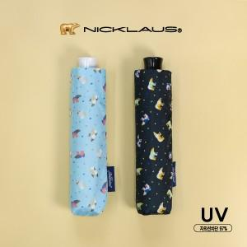

【상세/제작정보】

【인쇄/포장옵션】 | 실크, 원단인쇄 / 포장지포장

【공급단가】 | 수량 | 50~ | 100~ | 500~ | 1,000~ | 3,000~
*VAT별도 | 검정 | 8,700원 | 8,490원 | 7,950원 | 7,800원 | 7,700원
 | 하늘 | 8,700원 | 8,490원 | 7,950원 | 7,800원 | 7,700원

【상품 URL】 | https://www.synergygift.co.kr:443/src/goods_detail.php?gdno=20977

